상품제안서
나빌레라 777 쓰리세븐 라운드 6종 자개에디션 (동물) | 상품코드: F30712

 |  |  |  |  |  |  | 02-412-0044 | www.easy1.co.kr
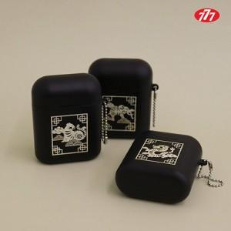

【상세/제작정보】 | <b><span style="font-size: 12pt;">" 레이저인쇄(vat별도)</span></b><div><b><span style="font-size: 12pt;">100개 이상 개당 400원</span></b></div><div><b><span style="font-size: 12pt;">100개 이하 40,000원</span></b></div><div><b><span style="font-size: 12pt;">* 배송비-&nbsp;</span><span style="font-size: 12pt;">택배비(1box 120개) : 5500원(vat별도)</span></b></div><div></div>

【인쇄/포장옵션】 | 레이저 / 포장비별도

【공급단가】 | 수량 | 50~ | 100~ | 500~ | 1,000~ | 2,000~
*VAT별도 | 단가 | 13,200원 | 12,980원 | 12,650원 | 12,430원 | 12,100원

【상품 URL】 | https://easy1.co.kr:443/src/goods_detail.php?gdno=30712

